상품제안서
스퀘어 친환경 에코백 | 상품코드: F11473

 |  |  |  |  |  |  | 02-412-0044 | www.easy1.co.kr
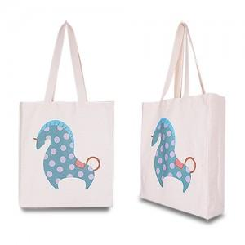

【상세/제작정보】 | *기본수량 이하는 인쇄비 추가됩니다. *실크 인쇄 이상시 판비 인쇄비 별도 문의 *디지털 인쇄시 인쇄비 별도

【인쇄/포장옵션】 | 실크, 풀칼라 / 비규격미포장

【공급단가】 | 수량 | 100~ | 300~ | 500~ | 1,000~ | 2,000~
*VAT별도 | 단가 | 4,450원 | 4,290원 | 4,120원 | 3,960원 | 3,860원

【상품 URL】 | https://dev.easy1.co.kr:443/src/goods_detail.php?gdno=11473

